Заказ
 |  | ОБРАЗЕЦ заполнения
 |  | Заказ на изготовление металических изделий
 | Заказчик
 | Телефон
 | Дата и счет | № счета от

1 | 2 | 3 | 4 | 5 | 6 | 7 | 8 | 9 | 10 | 11 | 12 | 13 | 14 | 15 | 16 | 17 | 18 | 19 | 20 | 21
№ | Наименование | Кол-во, ед. | Высота проема | Ширина проема | Открывание | Размер рабочей створки, мм | Окрас RAL | Наличник | Доводчик | Навес на рабочей створке, кол-во шт. | Навес на второй створке, кол-во шт. | Стекло на рабочей створке, кол-во | Стекло на второй створке, кол-во | Решетка на рабочей створке, кол-во | Решетка на второй створке, кол-во | Наличие фрамуги | Высота фрамуги, мм | Примечание (размер стёкол и решёток, если есть) (доп. информация по заказу) | Номер шильды | Маркировка изделия
1 | Дверь ДП-01-ДЛ(EI60)Oстекл | 51 | 2,080 | 990 | правое |  | 7035 | да | нет, подготовка | 2 | 0 | 1 |  |  |  | нет |  | Порог 20/35, наличник справа 10мм. (выступающая за коробку часть), слева и сверху стандарт, Остекление 1200х180 согласно эскиза с объемной рамкой, замок с нажимной ручкой, 8 отверстий в коробке под крепеж |  | 30
2 | Дверь ДП-02-ДГ(EIS60)Остекл | 38 | 2070 | 1270 | левая | 1030 | 7035 | да | нет, подготовка | 2 | 2 | 1 |  |  |  | нет |  | Остекление 1200х180 согласно эскиза с объемной рамкой, порог 20/35мм. согласно эскиза, ширина рабочего полотна в свету не менее 930мм., слева наличник 10мм (выступающая за коробку часть) справа и сверху стандарт, ручки нажимные черные розетки без накладки под цилиндр, дверь без выреза под цилиндр и без комплектации цилиндром. 8 отверстий в коробке под крепеж, подписать как 31 |  | 31
3 | Дверь ДП-02-ДГ(EIS60)Остекл | 13 | 2070 | 1270 | правая | 1030 | 7035 | да | нет, подготовка | 2 | 2 | 1 |  |  |  | нет |  | Остекление 1200х180 согласно эскиза с объемной рамкой, порог 20/35мм. согласно эскиза, ширина рабочего полотна в свету не менее 930мм., слева наличник 10мм (выступающая за коробку часть) справа и сверху стандарт, ручки нажимные черные розетки без накладки под цилиндр, дверь без выреза под цилиндр и без комплектации цилиндром. 8 отверстий в коробке под крепеж, подписать как 31* |  | 31*
4 | Дверь ДП-01-ДГ(EIS60) | 38 | 2090 | 670 | правая |  | 7035 | да | нет, подготовка | 2 |  |  |  |  |  | нет |  | Порог стандарт, ручки нажимные черные, цилиндровый механизм ключ-ключ. 8 отверстий в коробке под крепеж, подписать как 36 |  | 36
5 | Дверь ДП-01-ДГ(EIS60) | 13 | 2090 | 670 | левая |  | 7035 | да | нет, подготовка | 2 |  |  |  |  |  | нет |  | Порог стандарт, ручки нажимные черные, цилиндровый механизм ключ-ключ. 8 отверстий в коробке под крепеж, подписать как 36* |  | 36*
 |  |  |  |  | 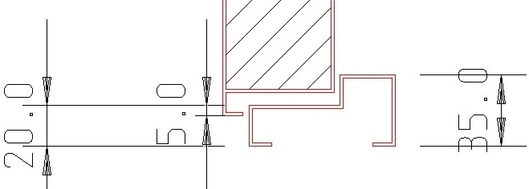 |  |  |  |  |  |  |  |  |  |  |  |  | 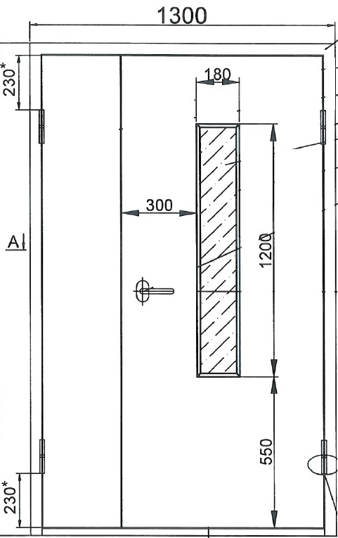

 | Заказчик: | ___________________________________/_____________________________

 |  |  |  |  |  | М.П.

